Sheet1
新版本后台查询添加需求
1.运营数据 | （为以后在币商人数增加的情况下使用更加便捷）
增加一项币商支付

2.运营数据 | （以便掌握币商转账情况）
增加一项币商转账（包括：转账时间，转账玩家id，转账金额）

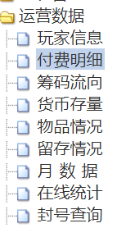

3.运营数据-筹码流向-钻石流向总计 |  | （以便知道各个道具的购买情况）
增加购买月卡使用钻石
增加购买喇叭使用钻石
将原有的购买道具使用钻石改为购买筹码使用钻石
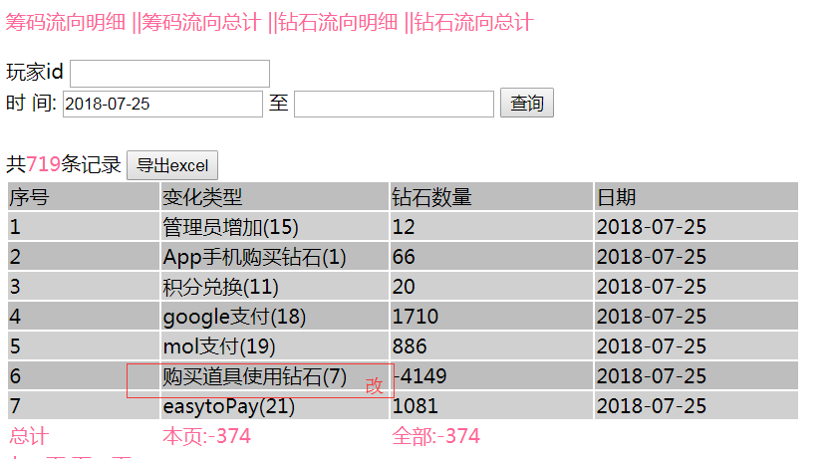

4.客服系统 | （以便知道哪种道具使用频率较高，玩家买账）
增加道具购买明细
道具分类：语音包、互动表情包、各个皮肤的购买情况（例如2018/7/24 购买语音包:1m筹码…购买熊本熊：500k筹码….）

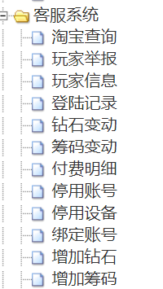
 |  |  |  |  | 语音包购买
 |  |  |  | 一.语音包 | 玩家id |  | （不输入ID就显示全服购买情况，输入id就针对玩家查询购买情况）
 |  |  |  |  | 时间： |  | 至 |  | 查询
 |  |  |  |  | 语音包分类 |  | 消耗筹码
 |  |  |  |  | 小语音包 |  | 1m
 |  |  |  |  | 中语音包 |  | 3m
 |  |  |  |  | 大语音包 |  | 5m
 |  |  |  |  |  |  |  | 导出excel

 |  |  |  | 二.互动表情包

 |  |  |  | 三.皮肤 |  | 同上

 |  |  |  | 四.饰品

5.付费明细-支付方式-googleplay-导出excel |  |  | （方便查询及核对退单情况）
在导出的excel中添加订单号这项内容
增加一列管理员增加

6.客服系统
增加停用ip

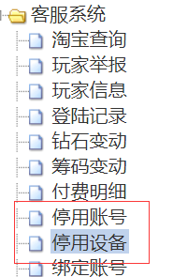

7.跑马灯
跑马灯可预设内容发布和结束时间，及每间隔多少分钟自动跑1次

8.增加运营数据-筹码流向-钻石流向总计（增加钻石种类）

9.公告里面系统公告和活动公告分开，后台只有系统公告没有活动公告

10.后台游戏公告更名为跑马灯

11.弹窗公告是否可以通过后台编辑展示

12.后台增加可以查询到每次老虎机中奖玩家id，而且随时可以看到爆奖值

13.管理员增加项增加订单号

14.查询玩家升级所需充值金额

俱乐部礼包 | 查询俱乐部礼包列表

俱乐部等级分布 | 当前全服俱乐部的等级分布列表，该列表数据可导出至Excel

创建俱乐部消耗 | 每日创建俱乐部消耗的钻石总数计入钻石变动统计

俱乐部捐献消耗 | 每日玩家进行俱乐部捐献的筹码总数

升级俱乐部消耗 | 每日升级俱乐部消耗的筹码总数计入筹码变动统计

俱乐部礼包收支 | 每日发放俱乐部礼包与礼包到期回收的筹码差额总数计入筹码变动统计

